Estadísticas
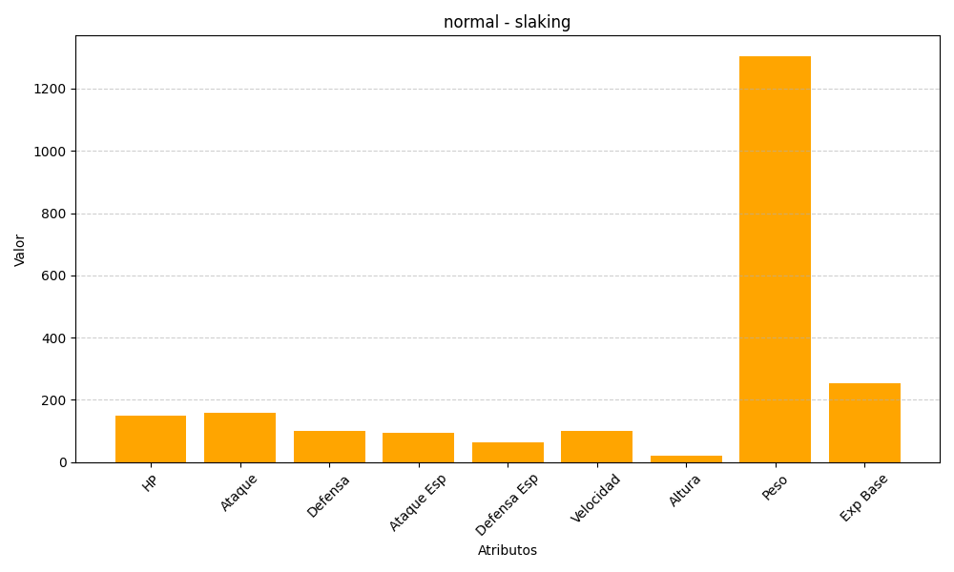
ID | Nombre | Tipo | HP | Ataque | Defensa | Ataque Especial | Defensa Especial | Velocidad | Altura | Peso | Experiencia Base
289 | slaking | normal | 150 | 160 | 100 | 95 | 65 | 100 | 20 | 1305 | 252

